Olchamlar
 |  | O'lcham loyihalari

Loyiha_nomi | osten
Sana | 2022.01.27
Menedjer | dfdf
Shahta_turi |  | Beton | + Bloklar | Po'lat Konstruksiya
+ MR |  |  | MRL
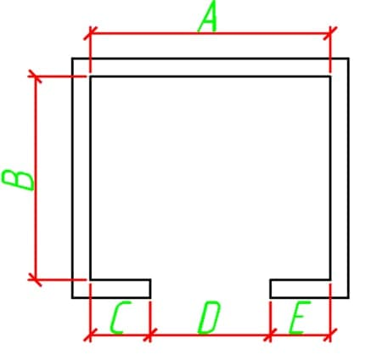 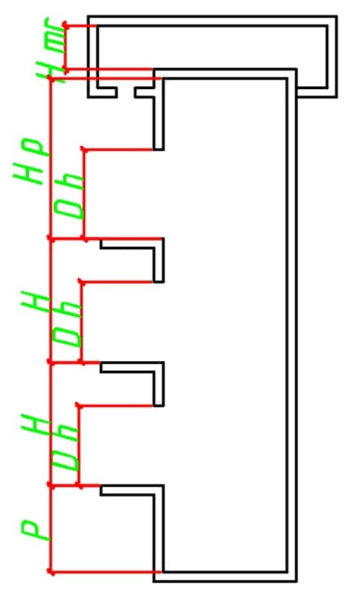 |  |  |  | olcham
 |  |  | A | 3
 |  |  | B | 3
 |  |  | C | 3
 |  |  | D | 3
 |  |  | E | 3

 |  |  | Nomer | Balandlik(H)
 |  |  | 1 | 3
 |  |  | 2 | 3
 |  |  | 3 | 3

 |  |  | Qavatlar soni | 3
 |  |  | Eshiklar soni | 36
 |  |  | Priyamka balandligi | 36
 |  |  | Oxirgi etaj balandligi | 36
 |  |  | Eslatma | dfdf

